Этап 2. КЭ и ГЗ


* Можно добавлять и удалять строки в группах проверок. Количество строк в шаблоне не отражает количество классов эквивалетности.
** В поля «Откуда» и «Куда» можно вводить только ограниченное количество адресов из таблицы в требованиях: Усачева, 3; Комсомольский проспект, 18; Зубовский бульвар, 37; М. Пироговская, 25; Хамовнический Вал, 34; Фрунзенская набережная, 46; 3-я Фрунзенская улица, 12. Используй их в качестве тестовых данных.

Группа проверок* | Название класса | Границы | Тестовые данные внутри класса (содержимое поля) | Тестовые данные на границах (содержимое поля) | Пояснение и оптимизации
Время начала поездки. Часы | Числа от 0 до 9 | 0, 9 | 5 | -1, 0, 1 8, 9, 10
 | Числа от 10 до 23 | 10, 23 | 15 | 9, 10, 11 22, 23, 24
 | Числа меньше нуля | -1 | -5 | -2, -1, 0
 | Числа от 24 и больше | 24 | 40 | 23, 24, 25
 | Дробные числа | - | 15,5 | -
 | Буквы | - | 1a | -
 | Специальные символы | - | 1& | -
 | Обязательность (Пустое поле) | - | пустая строка | -
 | Обязательность (Заполненное поле) | - | 15 | -
 | Ручная простановка "0" перед однозначным числом | - | 05 | -
 | Пробел | - | " 2" | -
 | Математические символы | - | 1+ | -
 | Символы пунктуации | - | 1: | -
Группа проверок | Название класса | Границы | Тестовые данные внутри класса (содержимое поля) | Тестовые данные на границах (содержимое поля) | Пояснение и оптимизации
Время начала поездки. Минуты | Числа от 0 до 9 | 0, 9 | 5 | -1, 0, 1 8, 9, 10
 | Числа от 10 до 59 | 10, 59 | 30 | 9, 10, 11 58, 59, 60
 | Числа меньше нуля | -1 | -5 | -2, -1, 0
 | Числа от 60 и больше | 60 | 75 | 59, 60, 61
 | Дробные числа | - | 16,5 | -
 | Буквы | - | 2b | -
 | Специальные символы | - | 1! | -
 | Обязательность (Пустое поле) | - | пустая строка | -
 | Обязательность (Заполненное поле) | - | 30 | -
 | Ручная простановка "0" перед однозначным числом | - | 05 | -
 | Пробел | - | " 2" | -
 | Математические символы | - | 1+ | -
 | Символы пунктуации | - | 1: | -
Группа проверок | Название класса | Границы | Тестовые данные внутри класса (содержимое поля) | Тестовые данные на границах (содержимое поля) | Пояснение и оптимизации
 | Пустое поле
 | Только фиксированный список адресов |  | Усачева, 3
 | Ввод несуществующего адреса |  | Ново-Солдатский пер., 43
 | Удаление пробелов до при снятии фокуса |  | " Зубовский бульвар, 37"
 | Удаление пробелов после при снятии фокуса |  | "Зубовский бульвар, 37 "
Группа проверок | Название класса | Границы | Тестовые данные внутри класса (содержимое поля) | Тестовые данные на границах (содержимое поля) | Пояснение и оптимизации
 | Пустое поле
 | Только фиксированный список адресов |  | Зубовский бульвар, 37
 | Ввод несуществующего адреса |  | Ново-Солдатский пер., 43
 | Удаление пробелов до при снятии фокуса |  | " Комсомольский проспект, 18"
 | Удаление пробелов после при снятии фокуса |  | "Комсомольский проспект, 18 "
Группа проверок | Название класса | Границы | Тестовые данные внутри класса (содержимое поля) | Тестовые данные на границах (содержимое поля) | Пояснение и оптимизации
Расстояние между адресами | Расстояние между адресами равно 0 |  | Усачева,3-Усачева,3 |  |  | 0 | 0.89 | 1.2 | 1.3 | 1.4 | 1.5 | 1.7 | 2.2 | 2.3 | 2.4 | 2.6 | 2.7 | 2.9 | 3.2 | 3.3 | 3.4 | 3.5 | 3.7 | 3.9 | 4.7
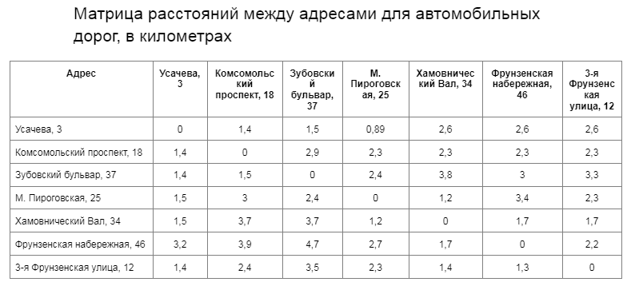
 | Расстояние между адресами не равно 0 |  | Фрунзенская набережная, 46-Усачева, 3
Время начала движения | 00:01-08:00 | 00:01, 08:00 | 4:05:00 | 00:00, 00:01, 00:02, 07:59, 08:00, 08:01
 | 08:01-12:00 | 08:01, 12:00 | 10:06:00 | 08:00, 08:01, 08:02, 11:59, 12:00, 12:01
 | 12:01-18:00 | 12:01, 18:00 | 15:01:00 | 12:00, 12:01, 12:02, 17:59, 18:00, 18:01
 | 18:01-22:00 | 18:01, 22:00 | 20:03:00 | 18:00, 18:01, 18:02, 21:59, 22:00, 22:01
 | 22:01-00:00 | 22:01, 00:00 | 23:02:00 | 22:00, 22:01, 22:02, 23:59, 00:00, 00:01

Расчёт времени поездки происходит по формуле:

t = S/V

Расчёт стоимости поездки происходит по формуле:

Р (итоговая) = S * P (за километр) ИЛИ t * P (за время).

Матрица значений средней скорости автомобиля в зависимости от времени суток поездки
Время суток | Средняя скорость автомобиля
00:01-08:00 | 45 км/ч
08:01-12:00 | 30 км/ч
12:01-18:00 | 40 км/ч
18:01-22:00 | 25 км/ч
22:01-00:00 | 45 км/ч

